1
CyD - FR026
v.01
Coorporación Food Retail
Formato de Descripción de Puesto (DP)
ASISTENTE DE GERENCIA

2022

I. INFORMACIÓN GENERAL

Título del Puesto |  | Asistente de Productividad

Dirección |  | Dirección de Operaciones

Gerencia |  | Operaciones

Área |  | Operaciones

Dependencia Jerárquica |  | Jefe de Desarrollo Operacional

II. MISIÓN

Dirección | Indica la razón del ser de la Dirección en la organización. Responde a la pregunta ¿Cuál es el objetivo principal de la Dirección en Supermercados Peruanos?:
 | Aterrizar la estrategia de negocio de la empresa en las tiendas de Supermercados Peruanos, con el fin de lograr el mayor número de ventas y la satisfacción máxima del consumidor.

Puesto | Indica la razón del ser del puesto en la organización, respondiendo a la pregunta ¿Para qué está el puesto en la organización? (Colocar primero la acción, luego la guía de acción y finalmente el resultado a lograr):
 | Aterrizar la estrategia de negocio de la empresa en las tiendas de Supermercados Peruanos, con el fin de lograr el mayor número de ventas y la satisfacción máxima del consumidor.

III. RESPONSABILIDAD

Acciones ¿Qué hace?: Explica como logras cumplir la misión |  |  | % utilizado del tiempo
Resolver incidencias del sistema de |  |  | 40%
Revisión de Horarios semanales |  |  | 15%
Tener comunicación directa con el |  |  | 15%
Generar Plan de Acción para mejorar los |  |  | 10%
Realizar visitas a tiendas cumpliendo el |  |  | 10%
Coordinar reuniones con las tiendas para |  |  | 10%
Realizar proyectos de eficiencias y |  |  | 5%

 |  |  | 5%

Codigos de color
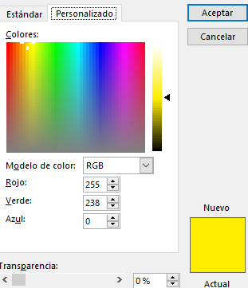
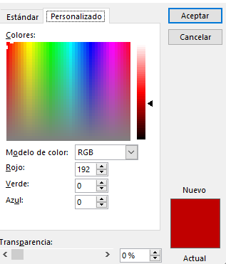
Codigos de color: Amarillo | Codigos de color: Rojo

